TUTO
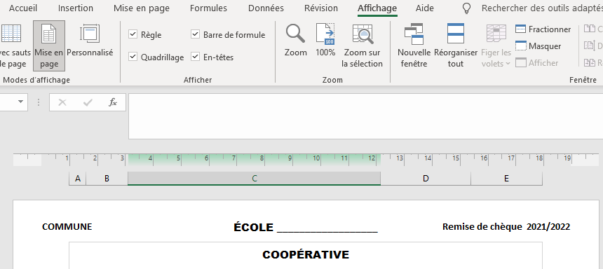
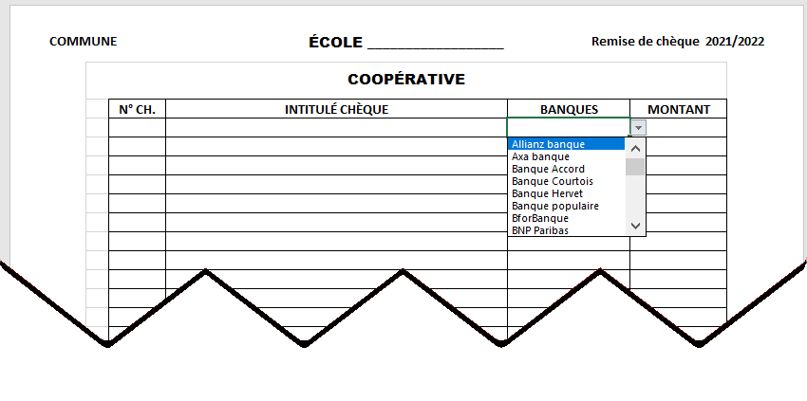

Pour faire apparaitre l'entête choisir dans l'onglet "Affichage"
le mode d'affichage "Mise en page"
CLIQUER SUR
LA FENËTRE S'OUVRE
AVEC LA LISTE DES BANQUES
FAIRE DÉFILER AVEC L'ASCENSEUR ET CLIQUER SUR LA BANQUE CHOISIE

ÉCRIRE LA COMMUNE
ÉCRIRE LE NOM DE L'ÉCOLE
REMPLIR LES COLONNES
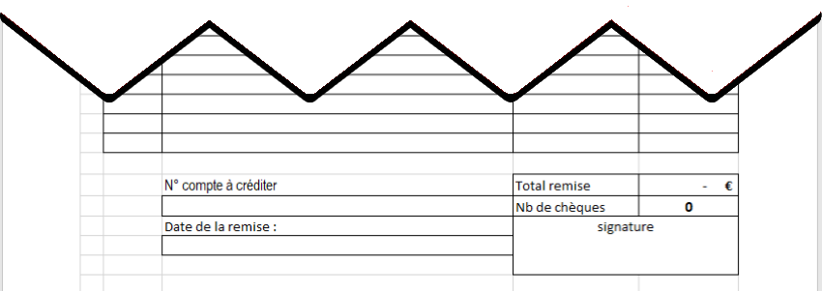

EXCEL CALCULERA AUTOMATIQUEMENT LE TOTAL ET LE NOMBRE DE CHÈQUES

REMPLIR IMPÉRATIVEMENT

SIGNATURE DU MANDATAIRE

